のし掛けの種類
ギフトサービスについて
のし掛けの
熨斗がけサービスについて

ご要望に合わせて、熨斗掛け包装をを無料サービスをさせていただきます

贈答のマナーについては地域ごとに異なる場合があります。こちらのページでは一般的な例を紹介しております。
その他ご希望等ございましたら、お問い合わせくださいませ。

●慶事
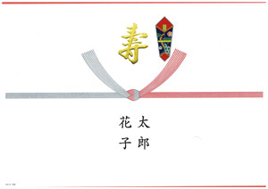 | 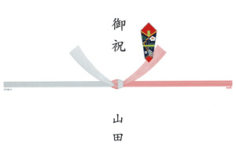 | 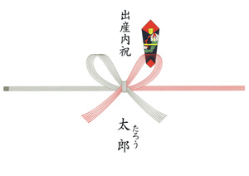
表書き：寿 | 表書き：御祝 | 表書き：出産内祝
水引 ：紅白10本結び切り | 水引 ：紅白10本結び切り | 水引 ：紅白7本蝶結び
用途 ：結婚内祝い、結婚式引き出物 | 用途 ：結婚御祝い | 用途 ：出産内祝い

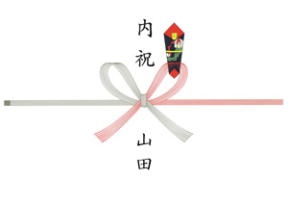
表書き：内祝
水引 ：紅白7本蝶結び
用途 ：出産内祝い、お祝いのお返し

●一般
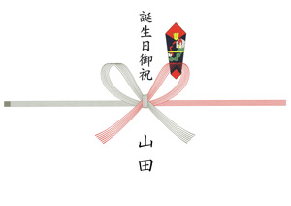 | 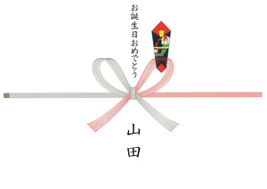 | 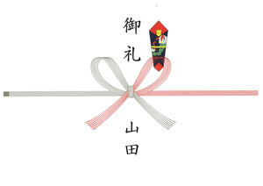
表書き：誕生日御祝 | 表書き：お誕生日おめでとう | 表書き：御礼
水引 ：紅白7本蝶結び | 水引 ：紅白7本蝶結び | 水引 ：紅白7本蝶結び
用途 ：誕生日祝い | 用途 ：誕生日祝い | 用途 ：謝礼

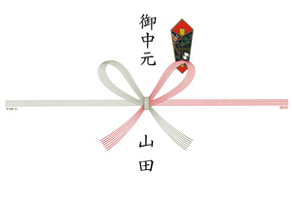 | 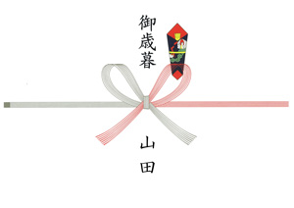 | 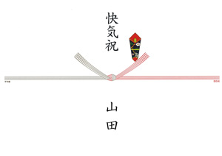
表書き：御中元 | 表書き：御歳暮 | 表書き：快気祝
水引 ：紅白7本蝶結び | 水引 ：紅白7本蝶結び | 水引 ：紅白5本結び切り
用途 ：お中元 | 用途 ：お歳暮 | 用途 ：快気祝い

●弔事

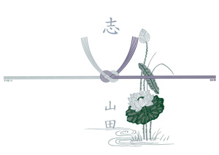 | 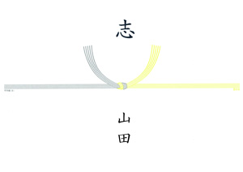
表書き：志 | 表書き：志
水引 ：黒白5本結び切り | 水引 ：黄白5本結び切り
用途 ：葬儀お返し、法要お返し | 用途 ：法要お返し

手提げ袋
手提げ袋についてのご案内

手提げ袋をご利用の場合は、ご注文の際、サイズ（S/M）とご希望枚数を備考欄にご指定下さい。

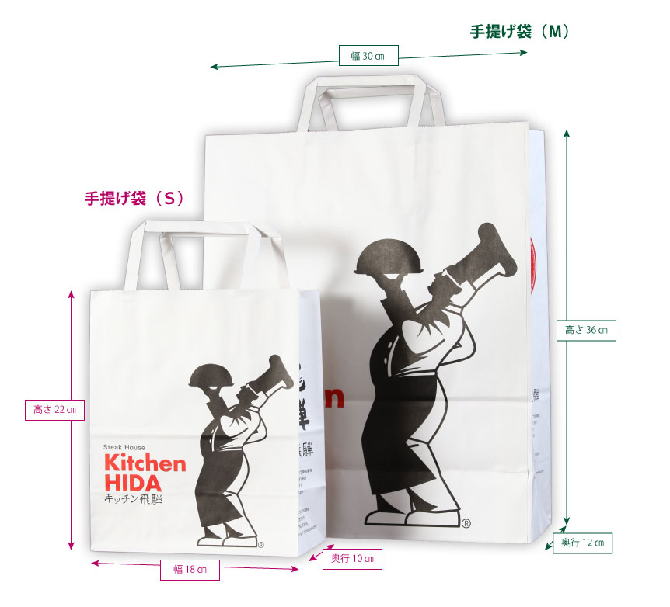

 |  | サイズ
 | 手提げ袋（M） | 幅30cm×高さ36cm×奥行12cm
 | 手提げ袋（S） | 幅18cm×高さ22cm×奥行10cm

